Video example-EN
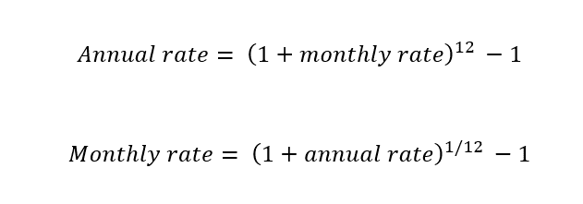
Monthly rate | 1.00%

Annual rate | 12.68% | =(1+C3)^12-1

Annual rate | 12.68%

Monthly rate | 1.00% | =(1+C8)^(1/12)-1

Exemple vidéo-FR
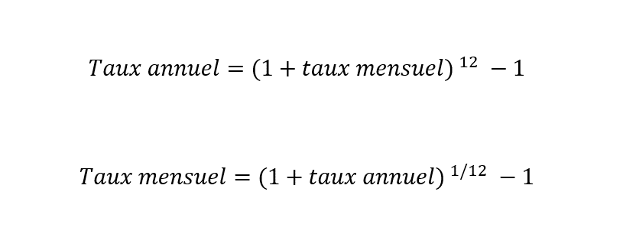
Taux mensuel | 1.00%

Taux annuel | 12.68% | =(1+C3)^12-1

Taux annuel | 12.68%

Taux mensuel | 1.00% | =(1+C8)^(1/12)-1

